A1
Pagina: | https://www.vattenfall.nl/over-vattenfall/onze-energiebronnen/zonne-energie/zonneweide-goirle/
Contentspecialist (responsible): | Krieg Christiaan (CF-NPA) christiaan.krieg@vattenfall.nl | Grootzakelijk
Inhoudseigenaar (accountable): | Schouten Annemarie (WP-UN) annemarie.schouten@vattenfall.com | Solar Development NL
Akkoord inhoudseigenaar: | ja
Afspraak: | Afspraak dinsdag 2/7

Duurzaamheidsclaims: | Onderbouwing: |  |  | Bewijs |  | Follow-up
 | Aanwezig: | Toereikend: | Opmerkingen: | Aanwezig: | Opmerkingen:
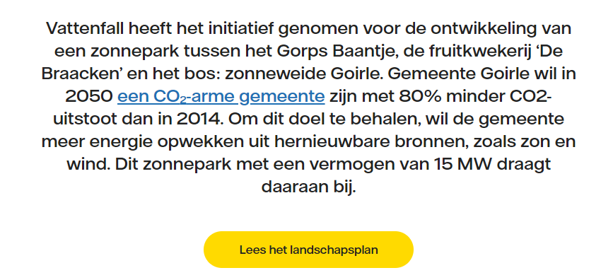 Claim zit in de laatste zin. |  |  | GG: De inleiding (mede in combinatie met de foto) wekt de indruk dat de zonneweide reeds operationeel is. "...draagt daaraan bij." Echter, blijkt uit de planning dat de bouw vertraging heeft opgelopen. De laatste update is van 2023. Onderaan staat dan wel weer 'operationeel medio 2024'. Door het woord ''medio' lijkt dit een verwcahting te zijn. Onduidelijk is of de zonneweide nu wel of niet operationeel is. In het eerste geval> update planning en in het tweede geval in de inleiding duidelijk maken dat de zonneweide niet operationeel is. Planning + overzicht is niet actueel. |  |  | Pagina tijdens onze afspraak op 2/7 met inhoudseigenaar en contentspecialist aangepast. (ondanks controle door extern communicatiebureau Leene en projectmanager is de pagina niet aangepast op actualteit, hier is blijkbaar overeengelezen). Vraag inhoudseigenaar: in hoeverre in Communicatie op de hoogte van de regels m.b.t. duurzaamheidsclaims (hebben zij ook de training bijgewoond?)
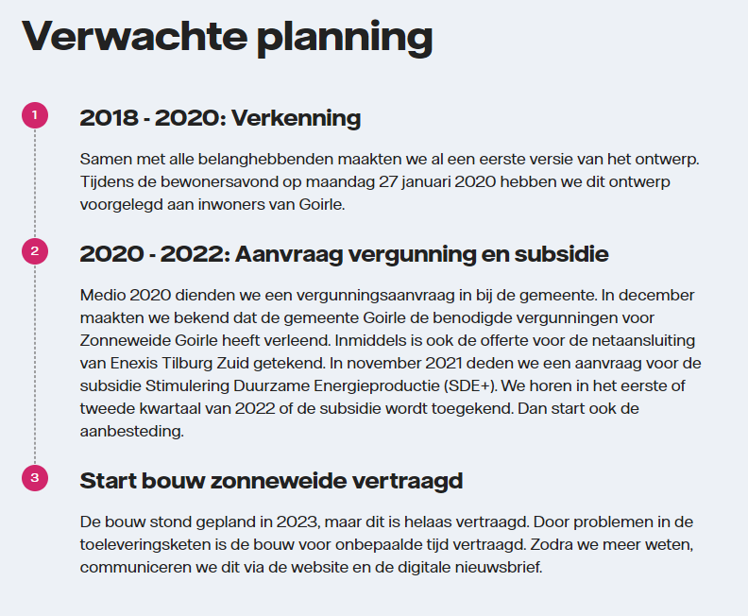
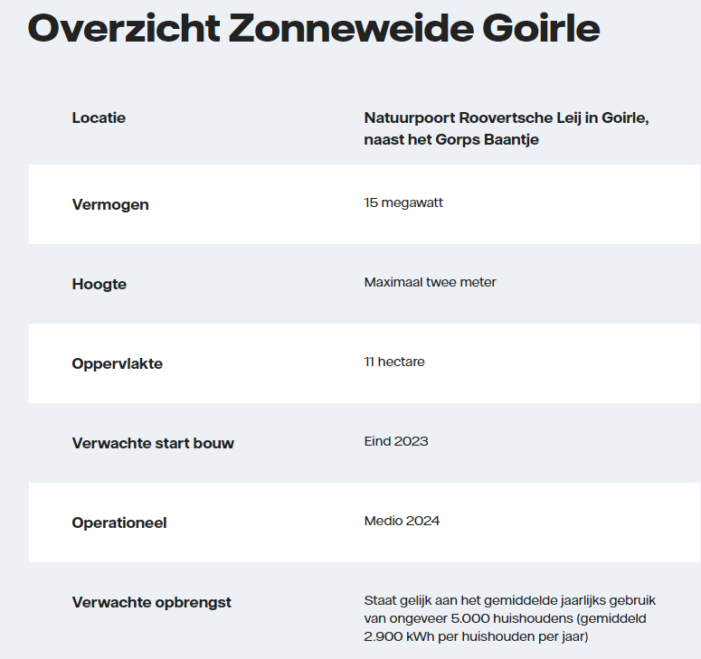
 |  |  | GG: hoe versterk je met het leggen van een park de bestaande natuur?
 |  |  | buiten beschouwing

Overige bevindingen / vragen: |  |  |  |  |  | Follow-up

A3
Pagina: | https://www.vattenfall.nl/gas-water-licht/kosten/
Contentspecialist (responsible): | Sannes Anita (CF-FB) anita.sannes@vattenfall.nl | A-team
Inhoudseigenaar (accountable): | Vlastuin Gerrie (CF-J) gerrie.vlastuin@vattenfall.nl | Customer Value Optimization
Akkoord inhoudseigenaar: | Ja
Afspraak: | Mail gestuurd op 1/7 (CB)

Duurzaamheidsclaims: | Onderbouwing: |  |  | Bewijs |  | Follow-up
 | Aanwezig: | Toereikend: | Opmerkingen: | Aanwezig: | Opmerkingen:
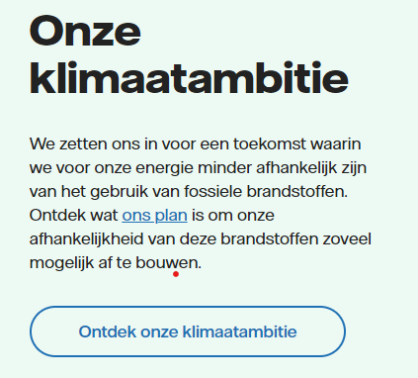 | Buiten scope |  |  |  |  | CB: Voor september aangepast en/of verwijderd van de pagina?
Overige bevindingen / vragen: |  |  |  |  |  | Follow-up

A4
Pagina: | https://www.vattenfall.nl/extra/vattenfall-energie-app/
Contentspecialist (responsible): | Heuvel Dirk van den (CF-BF) dirk.vandenheuvel@vattenfall.nl | CEM
Inhoudseigenaar (accountable): | Kruyswijk Nico (CF-AA) nico.kruyswijk@vattenfall.nl | Green Dialog & App
Akkoord inhoudseigenaar: | ja
Afspraak: | Afspraak woensdag 3/7 |  |  | Antwoord geven op mail Nico

Duurzaamheidsclaims: | Onderbouwing: |  |  | Bewijs |  | Follow-up
 | Aanwezig: | Toereikend: | Opmerkingen: | Aanwezig: | Opmerkingen:
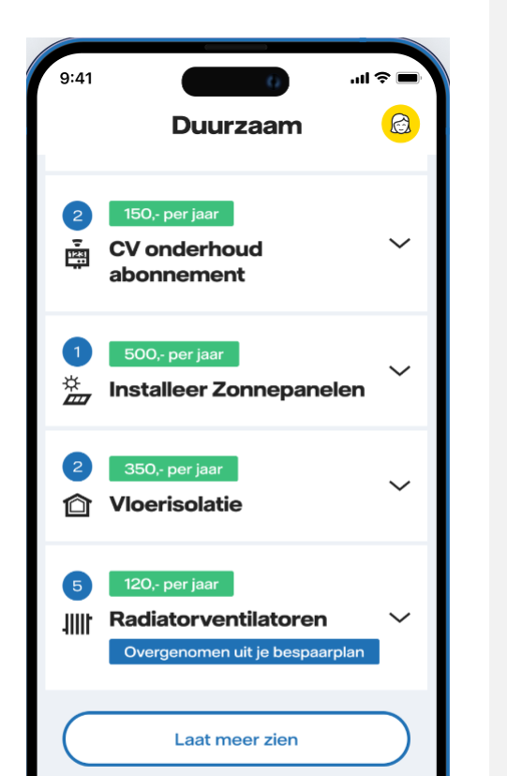 |  |  | GG: duurzaam>bespaar CV ketel en zonnepalen instaleren (anders dan opwek) is niet duurzaam CB: dan ook de ACM-tag bij deze pagina verwijderen. |  |  | 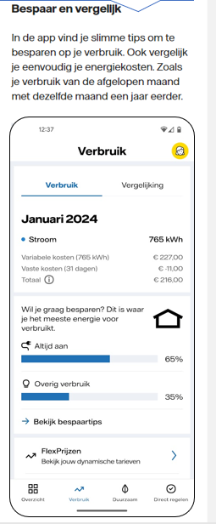 3/7: De uiting is niet als claim bedoeld en wordt als zodanig ook niet gezien door de inhoudseigenaar. Deze gaat echter wel het woordje 'duurzaam' aanpassen en de ACM-tag laten verwijderen.
Overige bevindingen / vragen: |  |  |  |  |  | Follow-up

A5
Pagina: | https://www.vattenfall.nl/laadpaal/kosten-laadpaal-thuis/
Contentspecialist (responsible): | Troost Fay (CF-FB) fay.troost@vattenfall.nl | Purpose to Market
Inhoudseigenaar (accountable): | Berendsen Harald (CF-DS) harald.berendsen@vattenfall.nl | Product Management
Akkoord inhoudseigenaar: | ja
Afspraak: | Kan op groen (geen claim), nieuwe pagina selecteren
 | Mail aan Charlotte 1-7 over vraag groen blokje
Duurzaamheidsclaims: | Onderbouwing: |  |  | Bewijs |  | Follow-up
 | Aanwezig: | Toereikend: | Opmerkingen: | Aanwezig: | Opmerkingen:
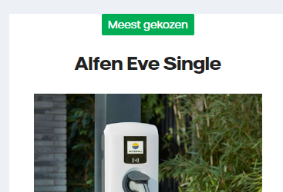 Geen claim |  |  | GG: Meest gekozen staat in en groen vakje. Een kleur kan ook al een duurzaamheidsclaim zijn. Tip: blauw vakje? |  |  | Aanbeveling: beleid op kleurgebruik bij produkten, met name voorzichting met de kleur groen. ACM-tag is verwijderd (mail van 12/7)
Overige bevindingen / vragen: |  |  |  |  |  | Follow-up

A6
Pagina: | https://www.vattenfall.nl/mkb/zakelijke-energie/zakelijk-stroom/
Contentspecialist (responsible): | Hussem Emy (CF-FB) emy.hussem@vattenfall.nl | A-team
Inhoudseigenaar (accountable): | Broersen Tijn (CF-DS) tijn.broersen@vattenfall.nl | Product Management
Akkoord inhoudseigenaar: | Ja
Afspraak: | Kan op groen (mail sturen m.b.t. CTA) |  |  | mail verstuurd 9-7 GG

Duurzaamheidsclaims: | Onderbouwing: |  |  | Bewijs |  | Follow-up
 | Aanwezig: | Toereikend: | Opmerkingen: | Aanwezig: | Opmerkingen:

Veel ondernemers zetten diverse duurzame oplossingen in voor hun bedrijf.
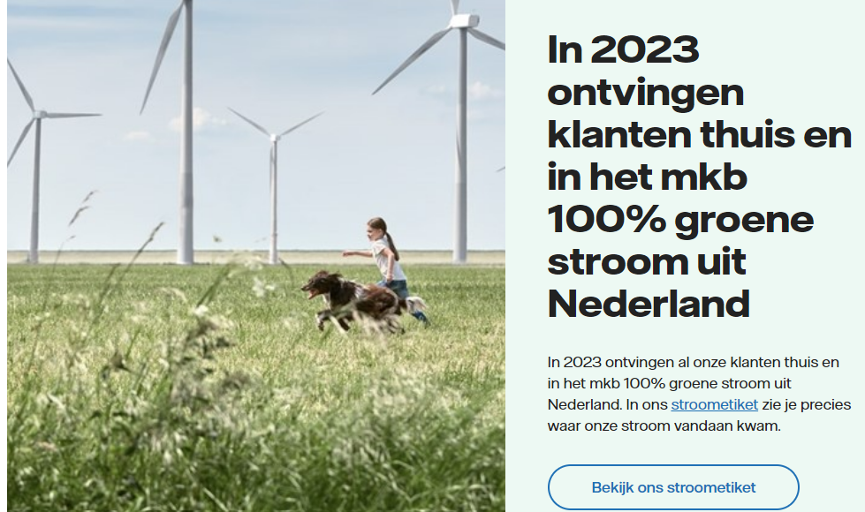 In 2023 ontvingen...uit nederland. | ja | ja
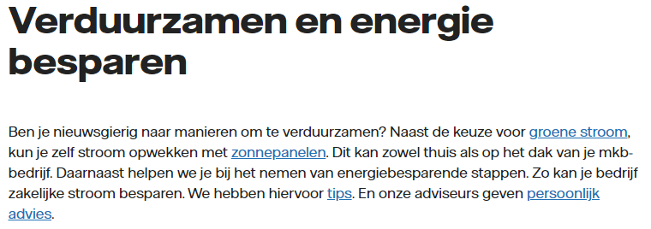 | ja | nee | Opm: CTA naar SE GG: check wat bedoeld is. Lijkt groene stroom in het algemeen te zijn. Dan is het geen claim, en kan link se weg.

Overige bevindingen / vragen: |  |  |  |  |  | Follow-up

A7
Pagina: | https://www.vattenfall.nl/mkb/zakelijke-energie/flexprijs/
Contentspecialist (responsible): | Holtkamp Yvonne (CF-FB) yvonne.holtkamp@vattenfall.nl | C4L
Inhoudseigenaar (accountable): | Hovens Nathalie Program Marketing (CF-FA) nathalie.hovens@vattenfall.nl | C4L
Akkoord inhoudseigenaar: | Ja
Afspraak: | Mail verstuurd 2-7 GG

Duurzaamheidsclaims: | Onderbouwing: |  |  | Bewijs |  | Follow-up
 | Aanwezig: | Toereikend: | Opmerkingen: | Aanwezig: | Opmerkingen:
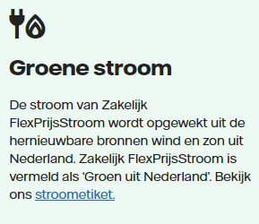 | ja | ja | GG: Na nog een keer lezen, wordt duidelijk dat ze bedoelen dat je voor Flex op het SE naar 'gun' moet kijken. Zoals bij Modelcontract. Zie afbeelding rechts. Dit staat alleen niet op het SE maar. Voorwaarden gecheckt en daar staat het wel in.
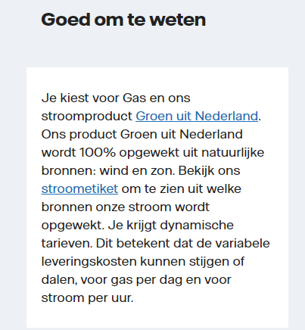 | ja | ja
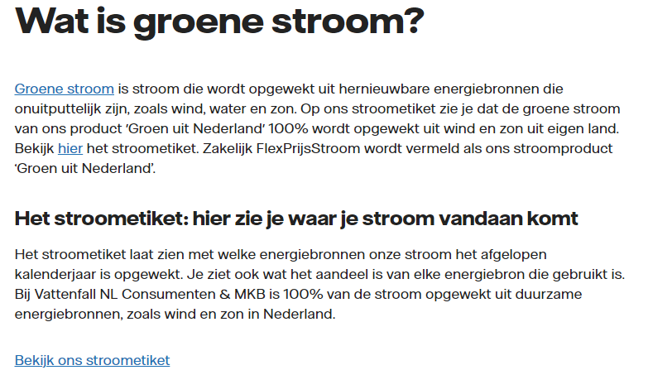 | ja | ja
Overige bevindingen / vragen: |  |  |  |  |  | Follow-up

A8
Pagina: | https://www.vattenfall.nl/grootzakelijk/sectoren/vastgoed/woningcorporaties/
Contentspecialist (responsible): | Heuvelmans Emma (CF-NPA) emma.heuvelmans@vattenfall.nl | Grootzakelijk
Inhoudseigenaar (accountable): | van Gelsdorp Petra (CF-NLC) petra.vangelsdorp@vattenfall.nl | Grootzakelijk
Akkoord inhoudseigenaar: | Ja
Afspraak: | Afspraak maandag 8/7 (aanvullende opmerkingen/bevindingen dan de uitgevoerde controle in juni)

Duurzaamheidsclaims: | Onderbouwing: |  |  | Bewijs |  | Follow-up
 | Aanwezig: | Toereikend: | Opmerkingen: | Aanwezig: | Opmerkingen:
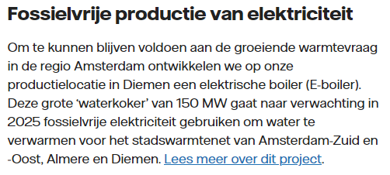 Fossielvrije productie van elektriciteit Om te kunnen blijven voldoen aan de groeiende warmtevraag in de regio Amsterdam ontwikkelen we op onze productielocatie in Diemen een elektrische boiler (E-boiler). Deze grote ‘waterkoker’ van 150 MW gaat naar verwachting in 2025 fossielvrije elektriciteit gebruiken om water te verwarmen voor het stadswarmtenet van Amsterdam-Zuid en -Oost, Almere en Diemen. Lees meer over dit project. |  |  | In de toekomst: inzet E-boiler voor verwarming van water voor het stadswarmtenet Kop veranderen in: In de toekomst gebruik van fossielvrije elektriciteit om water te verwarmen voor het stadswarmtenet |  |  | Pagina volgens eigenaar op 19/6 aangepast. Was op 20/6 echter niet zichtbaar voor ons. Navraag doen bij Martijn (mail gestuurd op 10/7). Antwoord: niet te verklaren, vraag is uitgezet bij IT (mail 15/7).
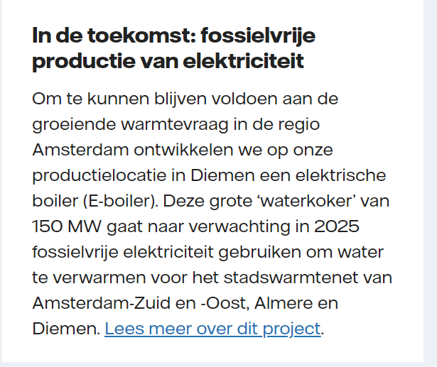
Overige bevindingen / vragen: |  |  |  |  |  | Follow-up

A11
Pagina: | https://www.vattenfall.nl/energielabels/energielabel-zoeken/
Contentspecialist (responsible): | Weide Karina van der (CF-FH) karina.vander.weide@vattenfall.nl | CEM
Inhoudseigenaar (accountable): | Beemt Leon van den (CF-DS) leon.vandenbeemt@vattenfall.nl | Product Management
Akkoord inhoudseigenaar:
Afspraak: | Op groen, mail sturen over links |  |  | mail verzonden 9-7 GG

Duurzaamheidsclaims: | Onderbouwing: |  |  | Bewijs |  | Follow-up
 | Aanwezig: | Toereikend: | Opmerkingen: | Aanwezig: | Opmerkingen:
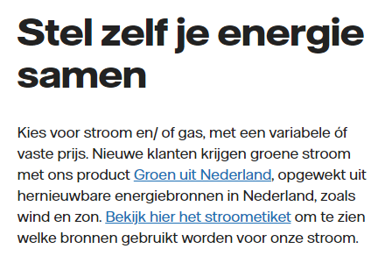 |  |  | Bij 'groene stroom' de link plaatsen.Groen uit Nederland niet linken. Zie voorbeeld A12.

Overige bevindingen / vragen: |  |  |  |  |  | Follow-up

A12
Pagina: | https://www.vattenfall.nl/energie-aanbiedingen/mijn-vattenfall/verhuisaanbod/
Contentspecialist (responsible): | Holtkamp Yvonne (CF-FB) yvonne.holtkamp@vattenfall.nl | C4L
Inhoudseigenaar (accountable): | Eggink Hester (CF-FA) hester.eggink@vattenfall.nl | A-team
Akkoord inhoudseigenaar: | Ja
Afspraak: | Mail gestuurd op 1/7 (CB)

Duurzaamheidsclaims: | Onderbouwing: |  |  | Bewijs |  | Follow-up
 | Aanwezig: | Toereikend: | Opmerkingen: | Aanwezig: | Opmerkingen:
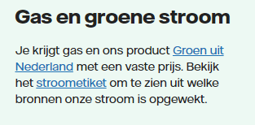 |  |  | Link 'Groen uit Nederland' naar andere pagina dan op pagina A11. Deze link is goed. Kan op groen.

Overige bevindingen / vragen: |  |  |  |  |  | Follow-up

A13
Pagina: | https://www.vattenfall.nl/nieuws/vaste-terugleverkosten/
Contentspecialist (responsible): | Stekelenburg Tjaad (CF-BF) tjaad.stekelenburg@vattenfall.nl | CEM
Inhoudseigenaar (accountable): | Zwijsen Linda (CF-BF) linda.zwijsen@vattenfall.nl | CEM
Akkoord inhoudseigenaar: | Ja
Afspraak: | Afspraak 9/7

Duurzaamheidsclaims: | Onderbouwing: |  |  | Bewijs |  | Follow-up
 | Aanwezig: | Toereikend: | Opmerkingen: | Aanwezig: | Opmerkingen:
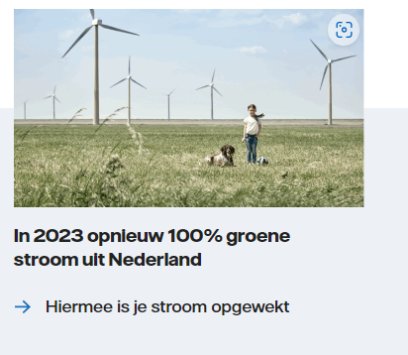 |  |  | 1) Claim is niet juist, wekt mogelijk de indruk dat wij alleen maar groene stroom leveren. Hier ontbreekt de standdaard toevoeging bij de consumenten thuis en in het mkb. 2) Daarnaast: Geen tekstuele verwijzing naar stroometiket bij de pijl (is wel gelinkt). Vervangen 'Hiermee is je stroom opgewekt' door 'Bekijk hier het stroometiket om te zien hoe onze stroom is opgewekt' (=CTA)

Overige bevindingen / vragen: |  |  |  |  |  | Follow-up

B5
Pagina: | https://www.vattenfall.nl/grootzakelijk/sectoren/vastgoed/deltaplan-duurzame-renovatie/
Contentspecialist (responsible): | Heuvelmans Emma (CF-NPA) emma.heuvelmans@vattenfall.nl | Grootzakelijk
Inhoudseigenaar (accountable): | van Gelsdorp Petra (CF-NLC) petra.vangelsdorp@vattenfall.nl | Grootzakelijk
Akkoord inhoudseigenaar: | Ja
Afspraak: | Afspraak maandag 8/7

Bevindingen: |  | Follow-up

Geen controle datum in Episerver ingevuld. Antwoord Martijn/Charlotte: waarschijnlijk vergeten in te vullen omdat het een nieuwe pagina is. |  | CB: Mail verstuurd naar Charlotte/Martijn op 26/6. Antwoord op 1/7.
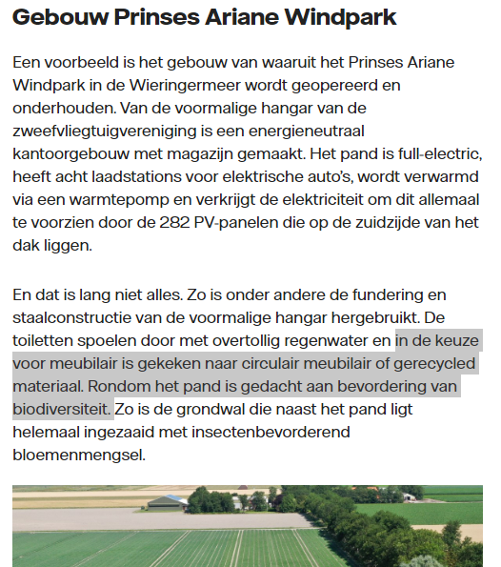 Is Ariana park van ons? Ja, deels. Eind 2021 heeft VF 32 van de 82 windmolens verkocht aan ASR. |  | Pagina moet een tag hebben (mail gestuurd 10/7)
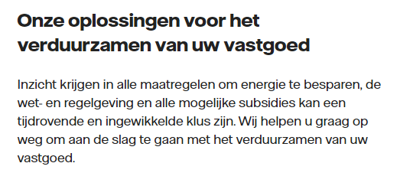 Geen claim

Werkinstructies 2024
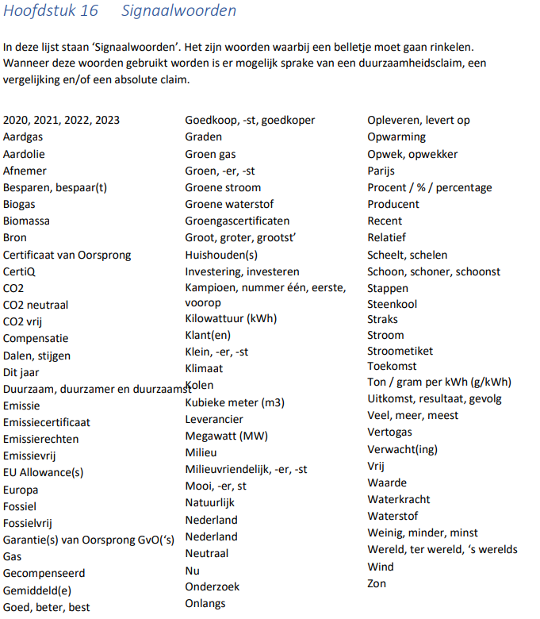
Documentatie / werkinstructies

Sharepoint ACM Claimcontrole
 | https://vattenfall.sharepoint.com/sites/ACMclaimcontrole?OR=Teams-HL&CT=1720615697019&clickparams=eyJBcHBOYW1lIjoiVGVhbXMtRGVza3RvcCIsIkFwcFZlcnNpb24iOiI0OS8yNDA1MzEwMTQyMSJ9

Met daarin:
1. | Central folder met bewijs (Sharepoint 'Collecting proof for sustainability claims) + overzicht met SPOC's (aangepast na audit novembr 2023) Niet gecommuniceerd naar alle betrokkenen (alleen de Spoc's zelf). Had aangepast moeten worden in Copy handboek + communicatie naar alle betrokkenen.
2. | Copy handboek (versie 14-07-2023) Geen updates meer gedaan na de audit van nov. 2023.
 | Hoofdstuk 10: Fossielvrij leven - Deze pagina updaten zodra duidelijk is wat de nieuwe tekst van onze ambitie wordt.
 | Hoofdstuk 13: Duurzame maatregelen en tips - Hier opnemen dat pagina's met bespaartips vaak ten onrechte een ACM-tag hebben. Dus dit goed beoordelen!
 | Hoofdstuk 15: Bronnen en vermeldingen - Dit hoofdstuk actualiseren, o.a.: governance van dit centrale register openemen (SPOC's per onderdeel, etc.), naam van de link aanpassen naar 'Collecting proof for sustainability claims'.
 | Aanbeveling: Na iedere (grote) update van het Copy handboek die communiceren aan alle betrokkenen met vermelding van de wijzigingen hoogover.
3. | Checklist Duurzaamheidsclaims (versie 14-07-2023) Geen updates meer na audit nov. 2023?
 | Voorzien van versienummer, datum en eigenaar.
 | Aanvullen punt 5 met kleurgebruik; bijv. 'pas op met gebruik van de kleur 'groen'.
 | Aanvullen met: Als er geen duurzaamheidsclaims meer op de pagina staan, laat dan de ACM-tag verwijderen.
4. | Werkinstructies
4.1 | Werkinstructies contentspecialisten (versie 06-04-2023) Geen updates meer na audit nov. 2023?
 | In de titel (op hoofdblad) opnemen dat deze instructie voor de contentspecialisten is.
 | Naast het versienummer, ook datum en eigenaar opnemen (onder elke pagina of alleen op voorblad).

 | Slide 5, punt 2: Moet zijn ACM of ACM I legal (dus niet alleen legal)
 | Beoordelen of dit nog steeds de meest praktische maanden zijn.
 | Gebeurt dit nog?
 | Volgens mij niet gedaan…
 | Lijst niet gewijzigd sinds april 2023
 | Lijkt niet logisch om naar MT leden te verwijzen. Indien wel, dan Bram vervangen door Heleen.
 | Betreft werkproces verkort: Punt 2 aanvullen met 'en/of verwijderen'.
4.2 | Werkinstructies inhoudseigenaren (versie 6: 19-04-2023 - Update mbt sitewide blokken bij punt 4.)
 | Briefingsdocument wordt amper gebruikt en is niet verplicht… (Tekst bij punt 3 hierop aanpassen. Verderop staat dit wel juist vermeld)
 | Naast het versienummer + datum, ook eigenaar document opnemen (onder elke pagina of alleen op voorblad).
4.3 | Briefingsdocument
 | Aanvullen met versienummer, datum en eigenaar. Daarnaast in tab 'Intro' opnemen dat het gebruik van dit document niet verplicht is.
5. | Trainingen en naslag
 | Verplichte training Duurzaamheidsclaims (11 en 17 april 2024)

 | Proces: De inhoudseigenaar geeft door aan de contentspecialist wanneer de periodieke controle is uitgevoerd (en dat de pagina akkoord is). De contentspecialist zet vervolgens de controledatum in Episerver.

Beleid Duurzaamheidsclaims?

 | Signaalwoorden april 2023: Signaalwoorden juni 2024:

